상품제안서
가죽 각티슈 케이스 | 상품코드: F23834

 |  |  |  |  |  |  | 02-412-0044 | www.easy1.co.kr
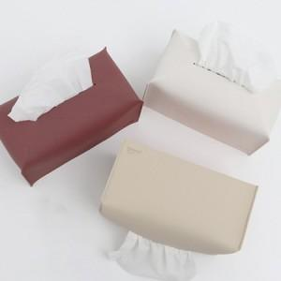

【상세/제작정보】 | 가죽 각티슈 케이스

【인쇄/포장옵션】 | 스티커 / OPP(비닐)

【공급단가】 | 수량 | 100~ | 200~ | 300~ | 500~ | 1,000~
*VAT별도 | 단가 | 3,125원 | 3,100원 | 3,075원 | 3,050원 | 3,025원

【상품 URL】 | https://dev.easy1.co.kr:443/src/goods_detail.php?gdno=23834

